Hoja1
 | Costo | Cantidad | Importa | Llego bien | Total
 |  |  |  |  | 1243.6
 | 181 | 3 | 543 | SI LLEGO BIEN

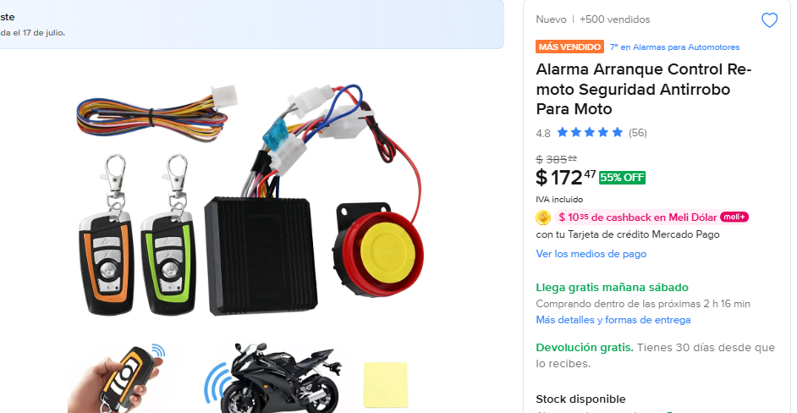 | Tiene un precio engañoso la publicación, al proceder al pago sube a 181

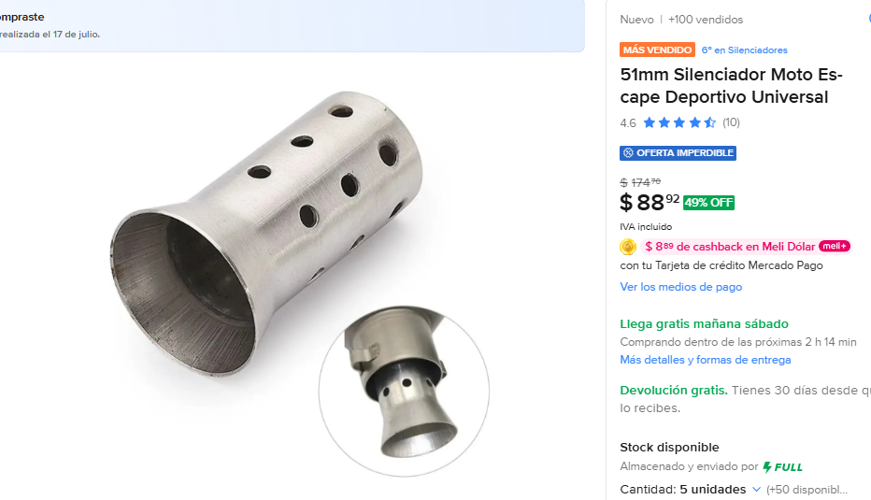
 | 88.92 | 5 | 444.6 | SI LEGO BIEN

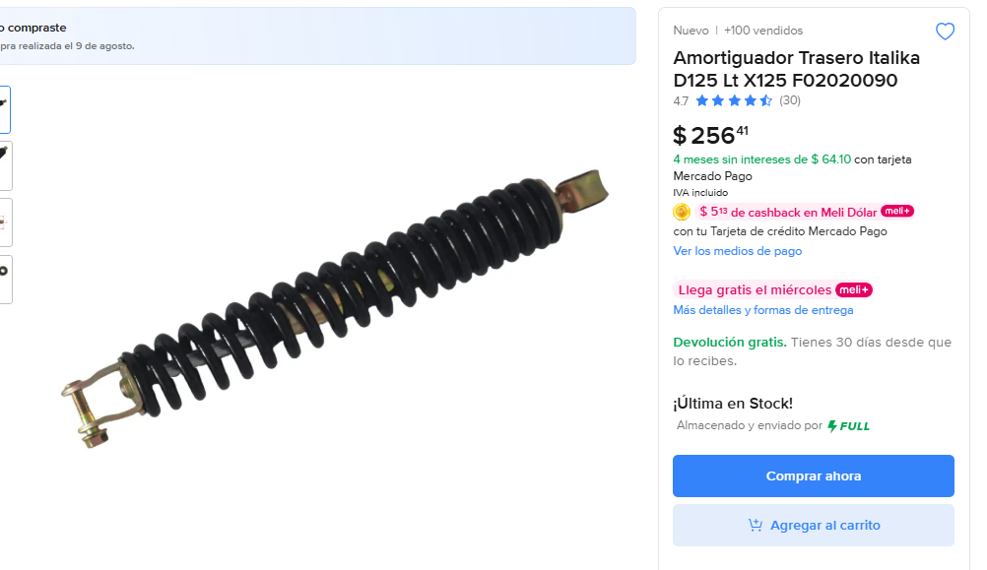
 | 256 | 1 | 256 | SI LLEGO BIEN

